圖表索引
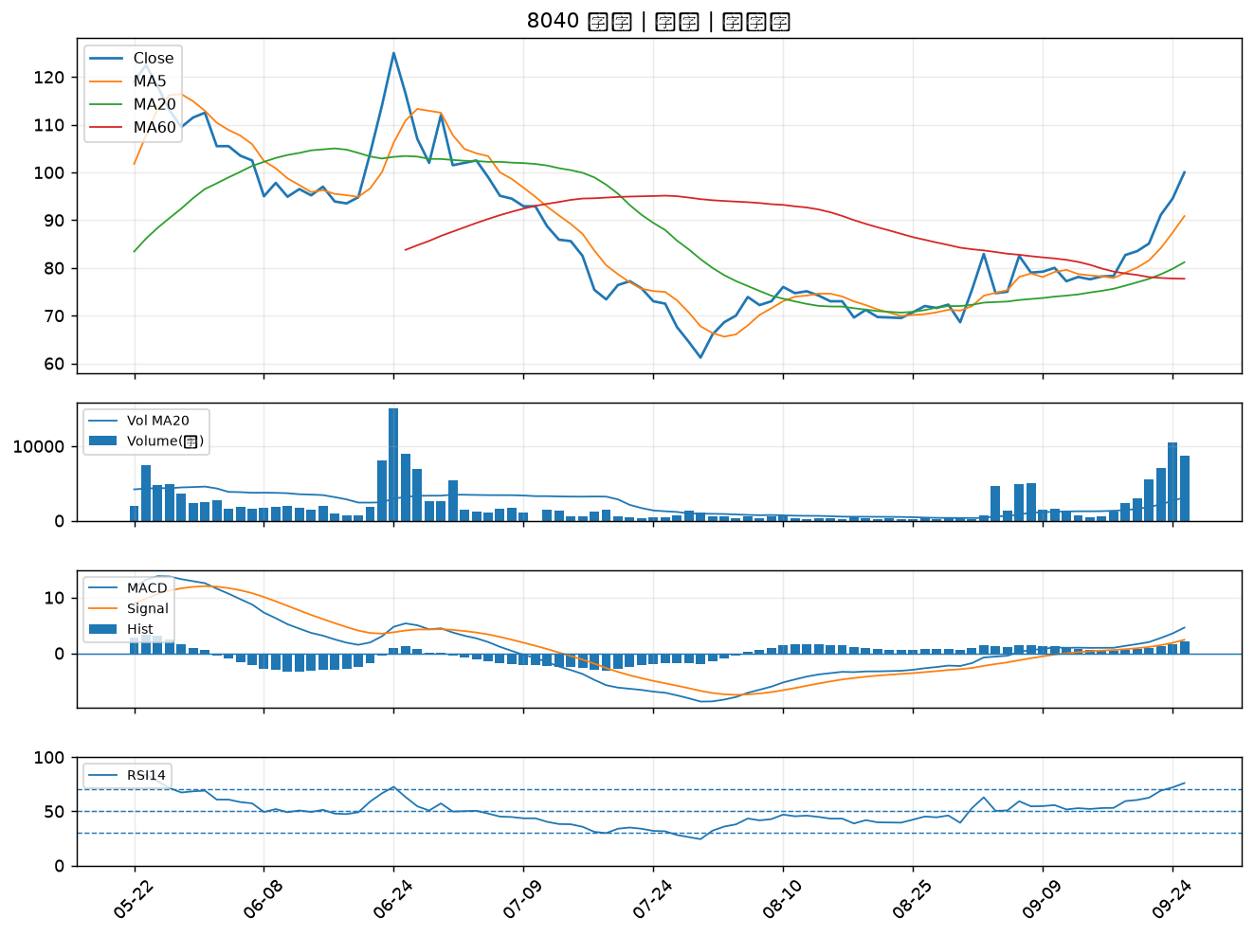
股票代號 | 股票名稱 | 市場 | 買進觀察分級 | 主力突破分數 | 圖表路徑
3498 | 陽程 | 上櫃 | A級 | 6 | output/charts/20260929/3498_陽程.png
6533 | 晶心科 | 上市 | A級 | 6 | output/charts/20260929/6533_晶心科.png
4540 | 全球傳動 | 上市 | A級 | 5 | output/charts/20260929/4540_全球傳動.png
1609 | 大亞 | 上市 | A級 | 5 | output/charts/20260929/1609_大亞.png
3162 | 精確 | 上櫃 | A級 | 5 | output/charts/20260929/3162_精確.png
6213 | 聯茂 | 上市 | A級 | 5 | output/charts/20260929/6213_聯茂.png
8240 | 華宏 | 上櫃 | A級 | 4 | output/charts/20260929/8240_華宏.png
6505 | 台塑化 | 上市 | A級 | 4 | output/charts/20260929/6505_台塑化.png
2340 | 台亞 | 上市 | A級 | 4 | output/charts/20260929/2340_台亞.png
2436 | 偉詮電 | 上市 | A級 | 4 | output/charts/20260929/2436_偉詮電.png
2395 | 研華 | 上市 | A級 | 4 | output/charts/20260929/2395_研華.png
6603 | 富強鑫 | 上櫃 | A級 | 3 | output/charts/20260929/6603_富強鑫.png
3665 | 貿聯-KY | 上市 | A級 | 3 | output/charts/20260929/3665_貿聯-KY.png
1721 | 國慶科技 | 上市 | A級 | 3 | output/charts/20260929/1721_國慶科技.png
5309 | 系統電 | 上櫃 | B級 | 6 | output/charts/20260929/5309_系統電.png
2032 | 新鋼 | 上市 | B級 | 6 | output/charts/20260929/2032_新鋼.png
6155 | 鈞寶 | 上市 | B級 | 6 | output/charts/20260929/6155_鈞寶.png
6207 | 雷科 | 上櫃 | B級 | 5 | output/charts/20260929/6207_雷科.png
8028 | 昇陽半導體 | 上市 | B級 | 5 | output/charts/20260929/8028_昇陽半導體.png
8050 | 廣積 | 上櫃 | B級 | 5 | output/charts/20260929/8050_廣積.png
6901 | 鑽石投資 | 上市 | B級 | 5 | output/charts/20260929/6901_鑽石投資.png
3580 | 友威科 | 上櫃 | B級 | 5 | output/charts/20260929/3580_友威科.png
3031 | 佰鴻 | 上市 | B級 | 4 | output/charts/20260929/3031_佰鴻.png
3149 | 正達 | 上市 | B級 | 4 | output/charts/20260929/3149_正達.png
3518 | 柏騰 | 上市 | B級 | 4 | output/charts/20260929/3518_柏騰.png
8121 | 越峰 | 上櫃 | B級 | 4 | output/charts/20260929/8121_越峰.png
3550 | 聯穎 | 上市 | B級 | 4 | output/charts/20260929/3550_聯穎.png
3615 | 安可 | 上櫃 | B級 | 4 | output/charts/20260929/3615_安可.png
8064 | 東捷 | 上櫃 | B級 | 3 | output/charts/20260929/8064_東捷.png
8040 | 九暘 | 上櫃 | B級 | 3 | output/charts/20260929/8040_九暘.png

3498 陽程｜A級
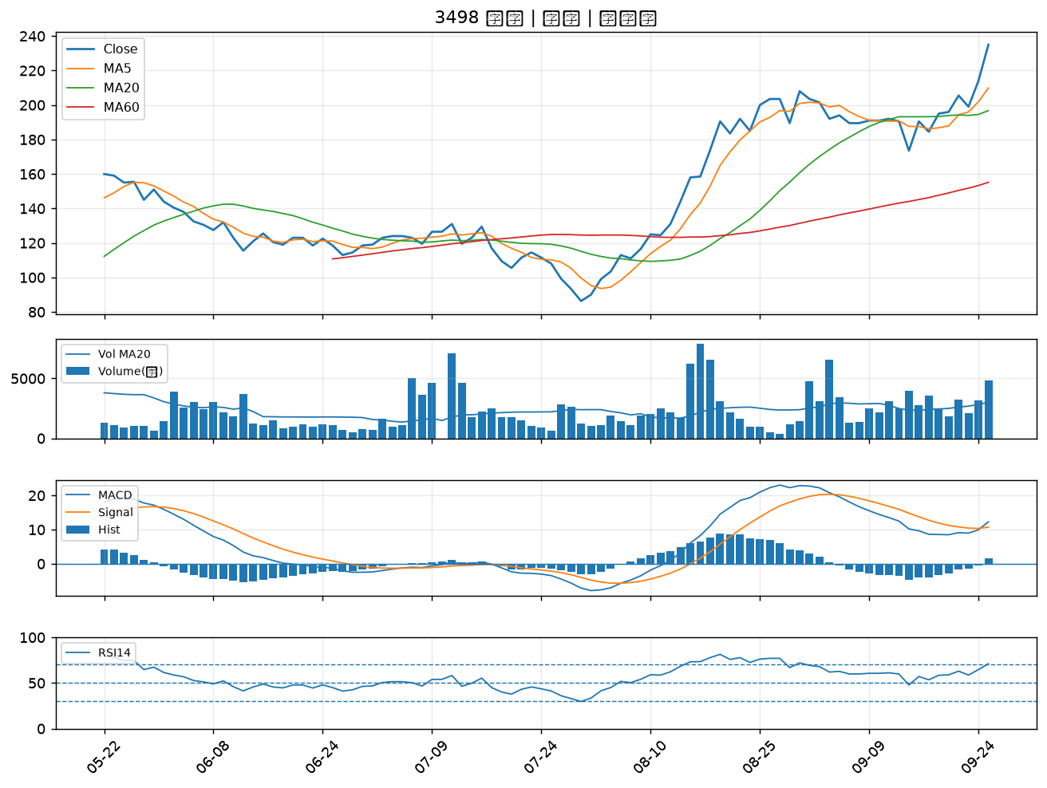

6533 晶心科｜A級
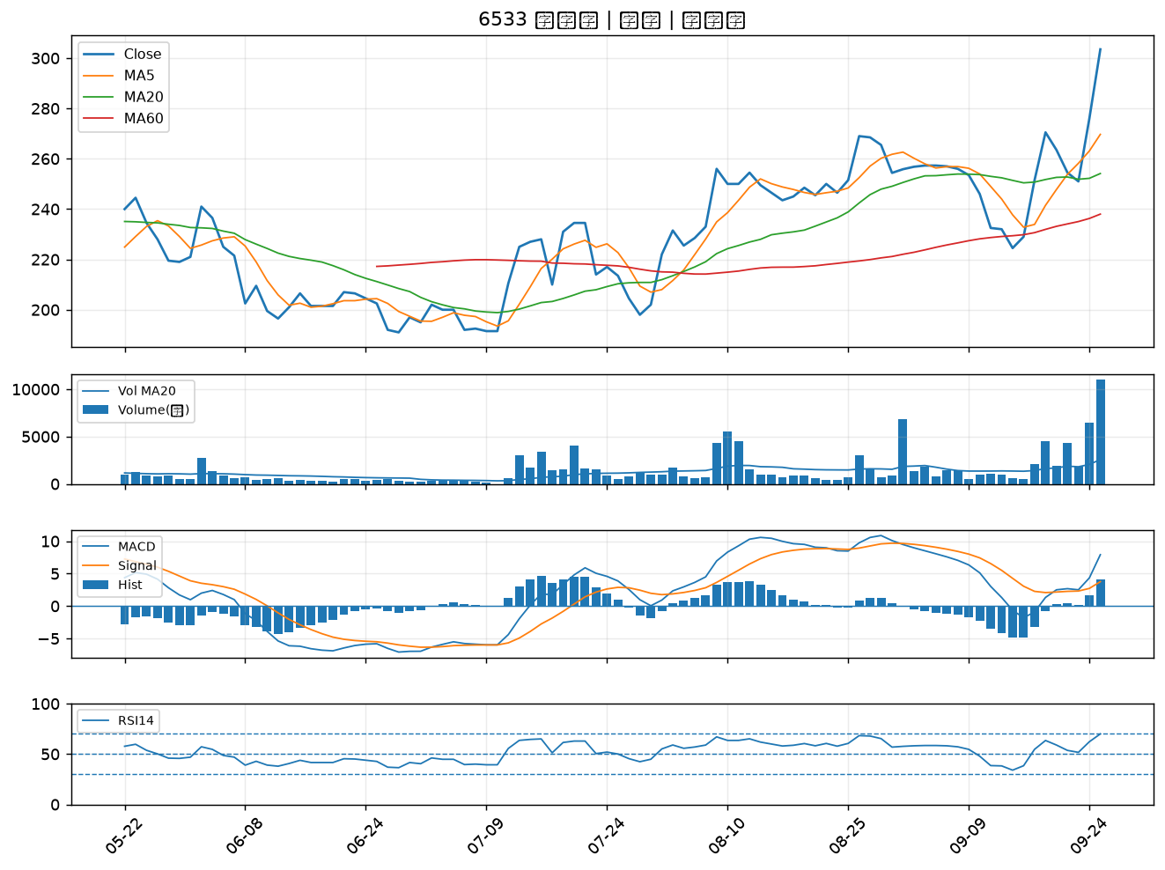

4540 全球傳動｜A級
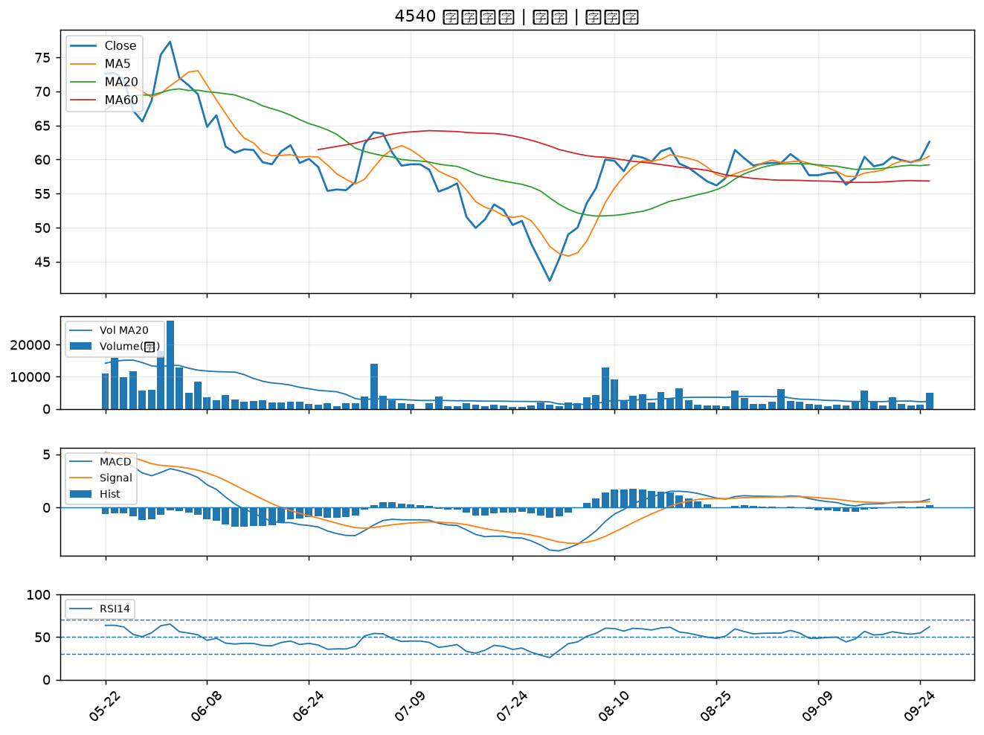

1609 大亞｜A級
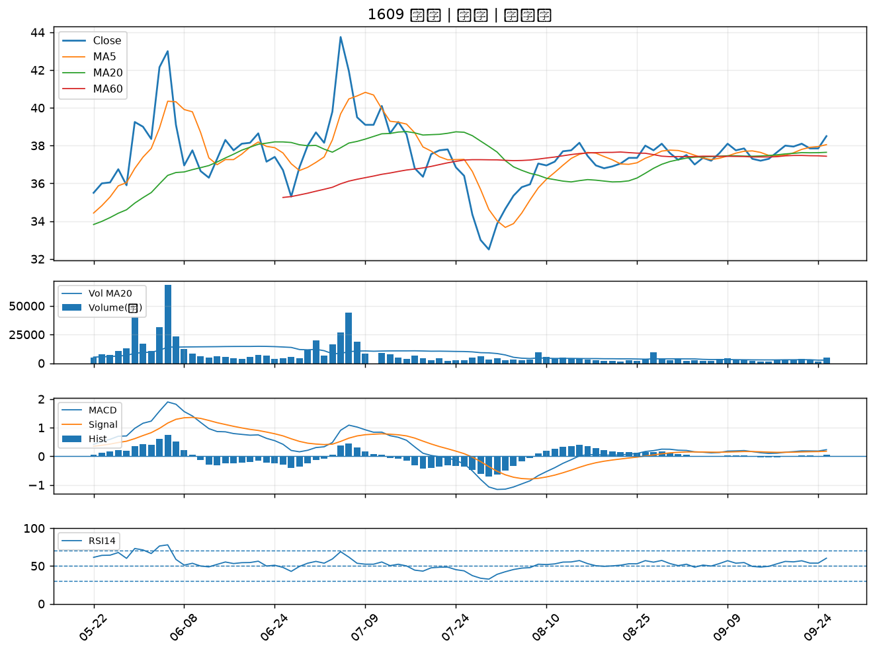

3162 精確｜A級
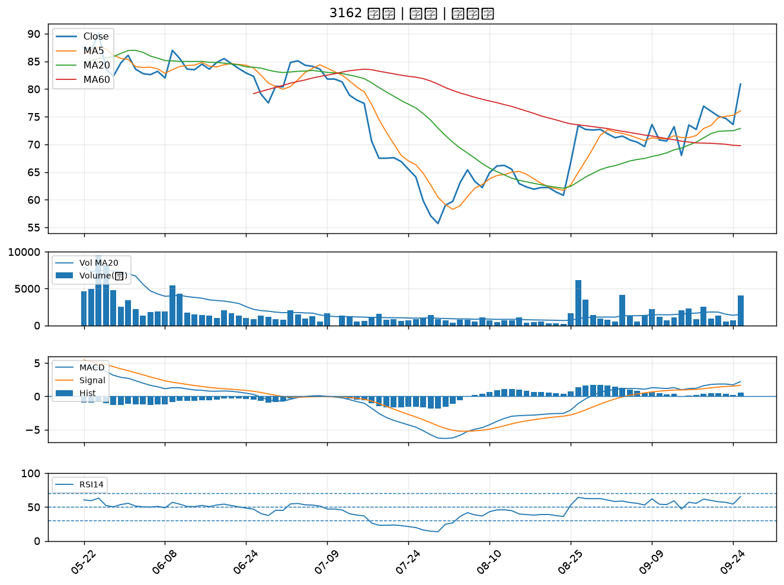

6213 聯茂｜A級
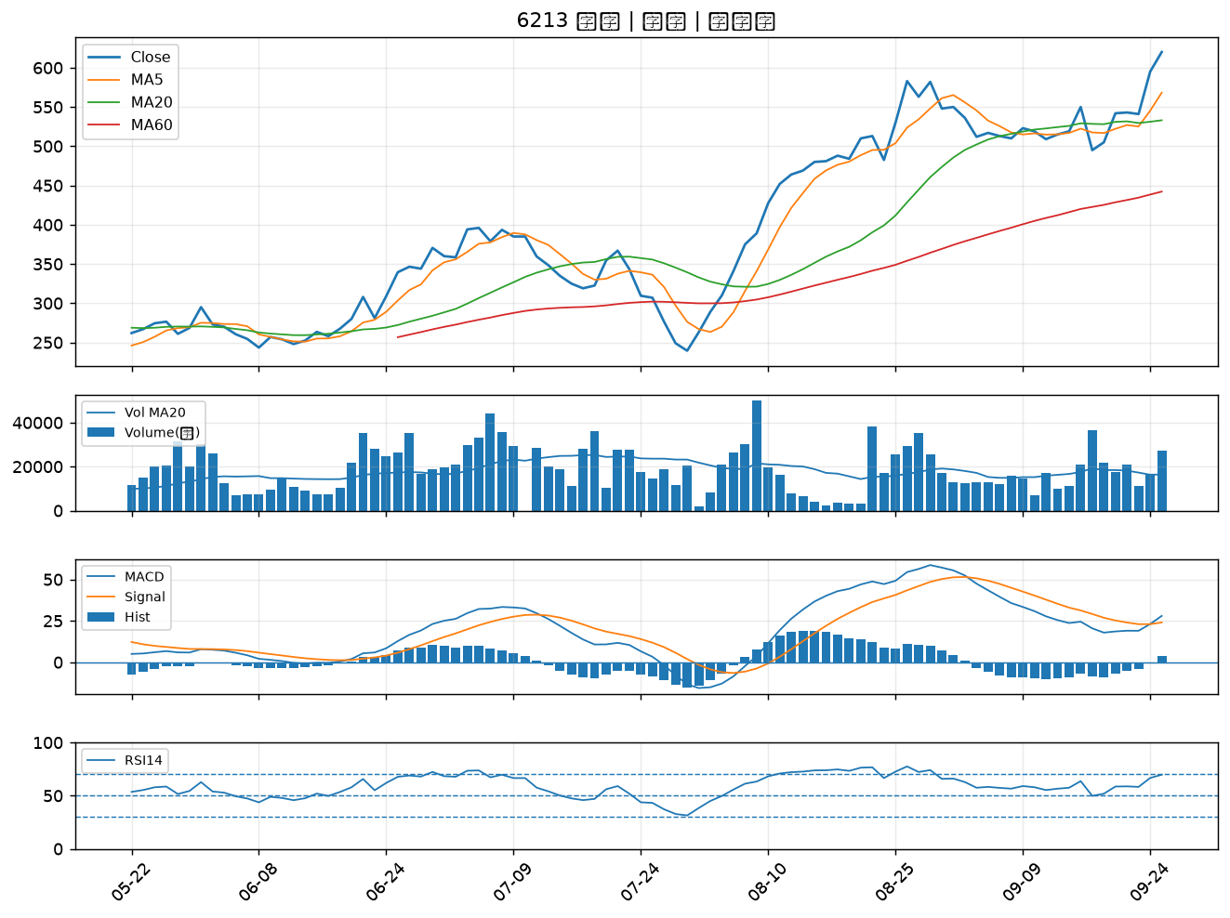

8240 華宏｜A級
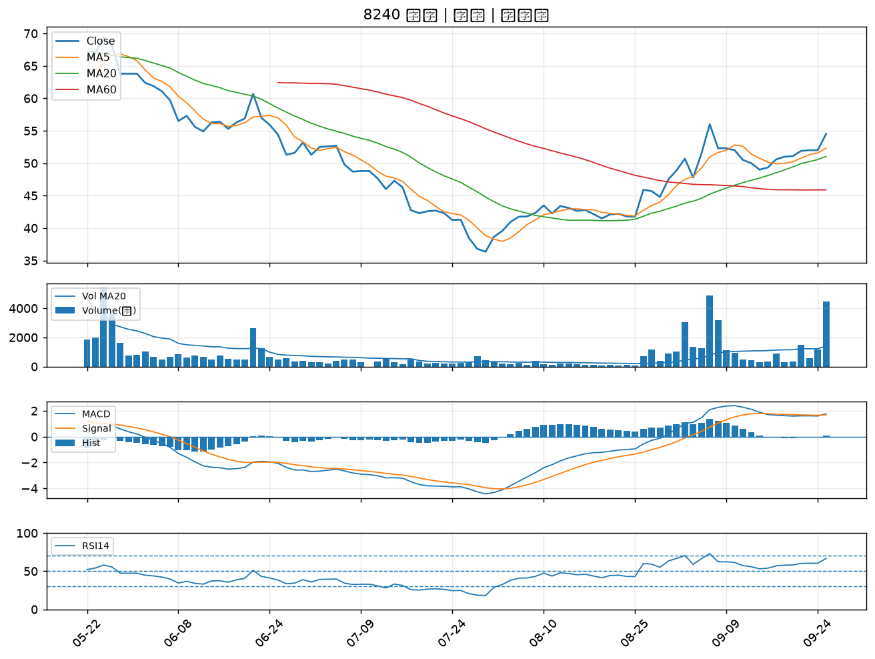

6505 台塑化｜A級
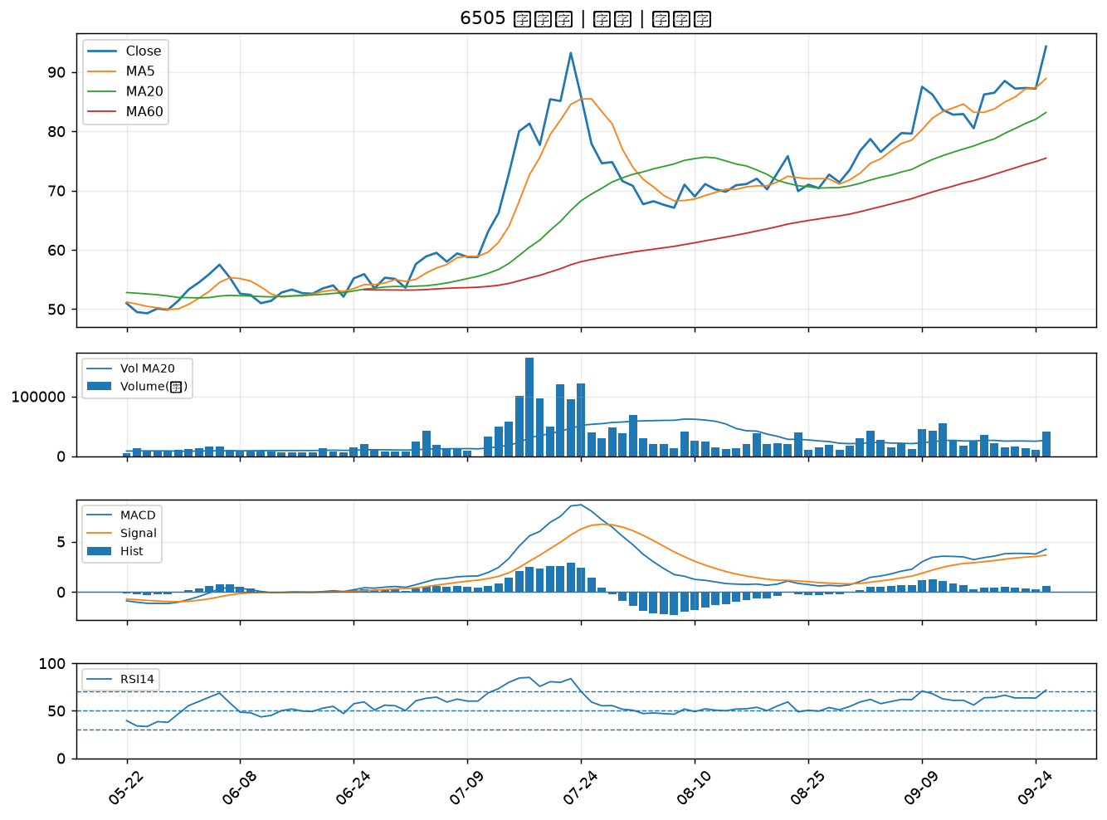

2340 台亞｜A級
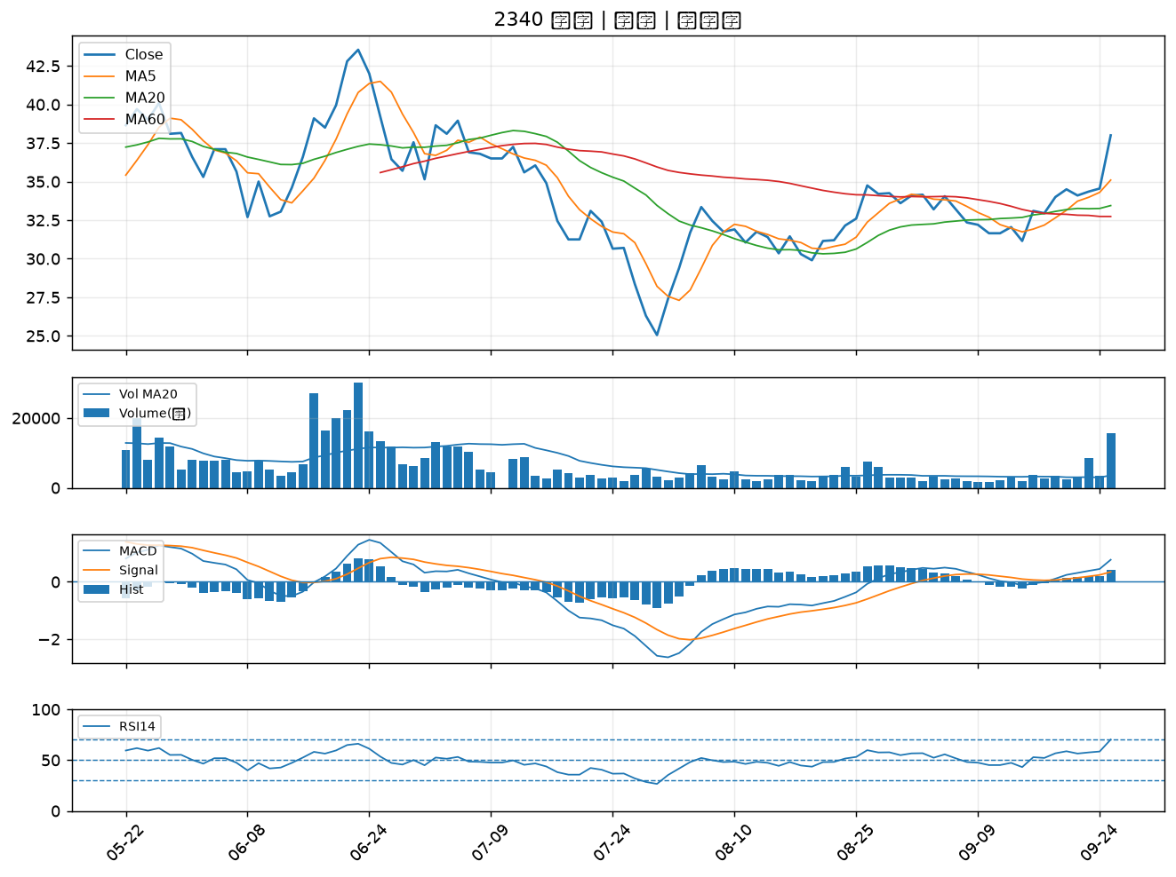

2436 偉詮電｜A級
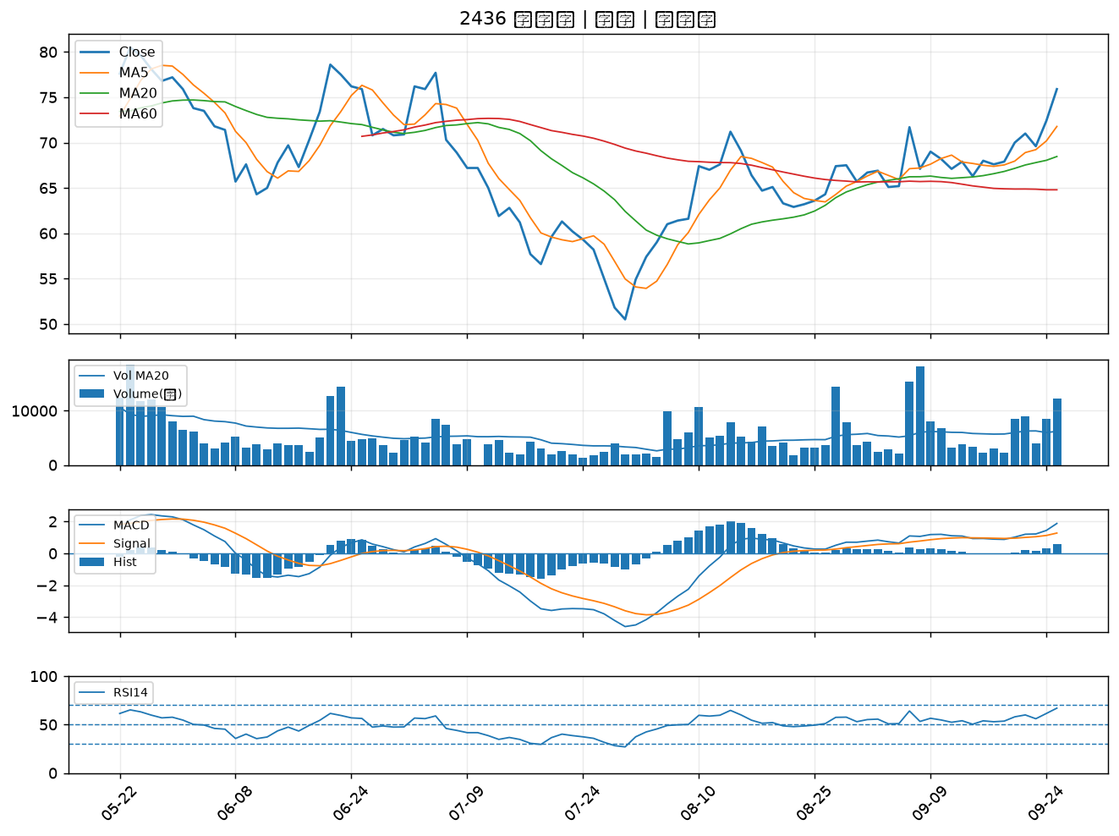

2395 研華｜A級
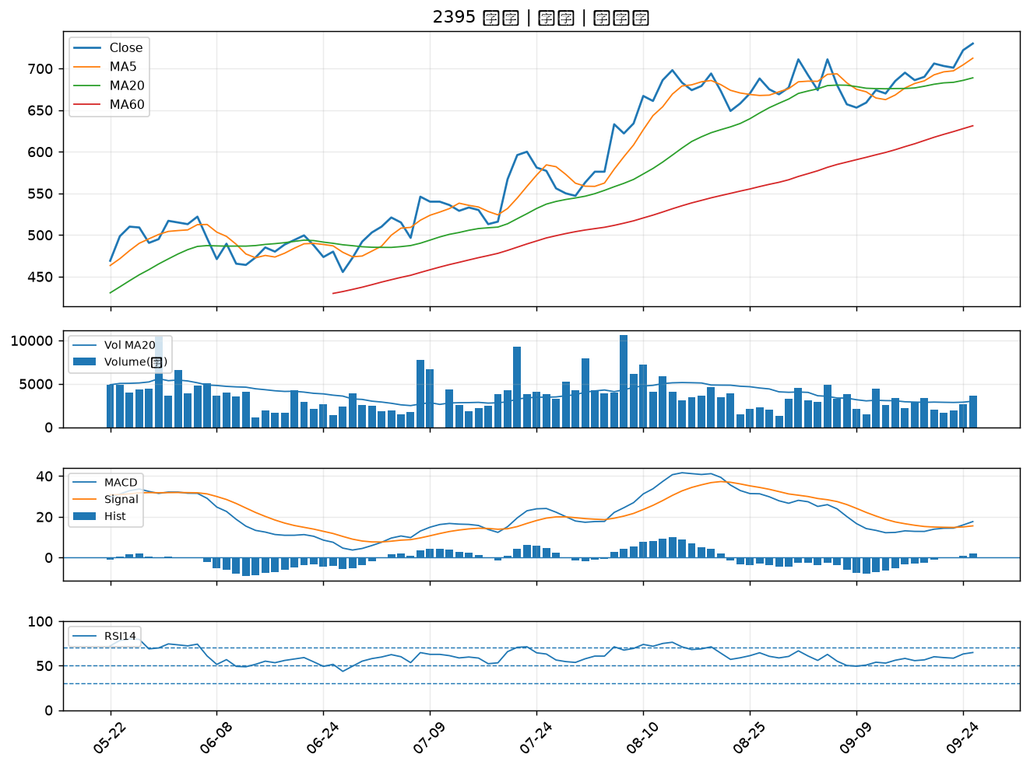

6603 富強鑫｜A級
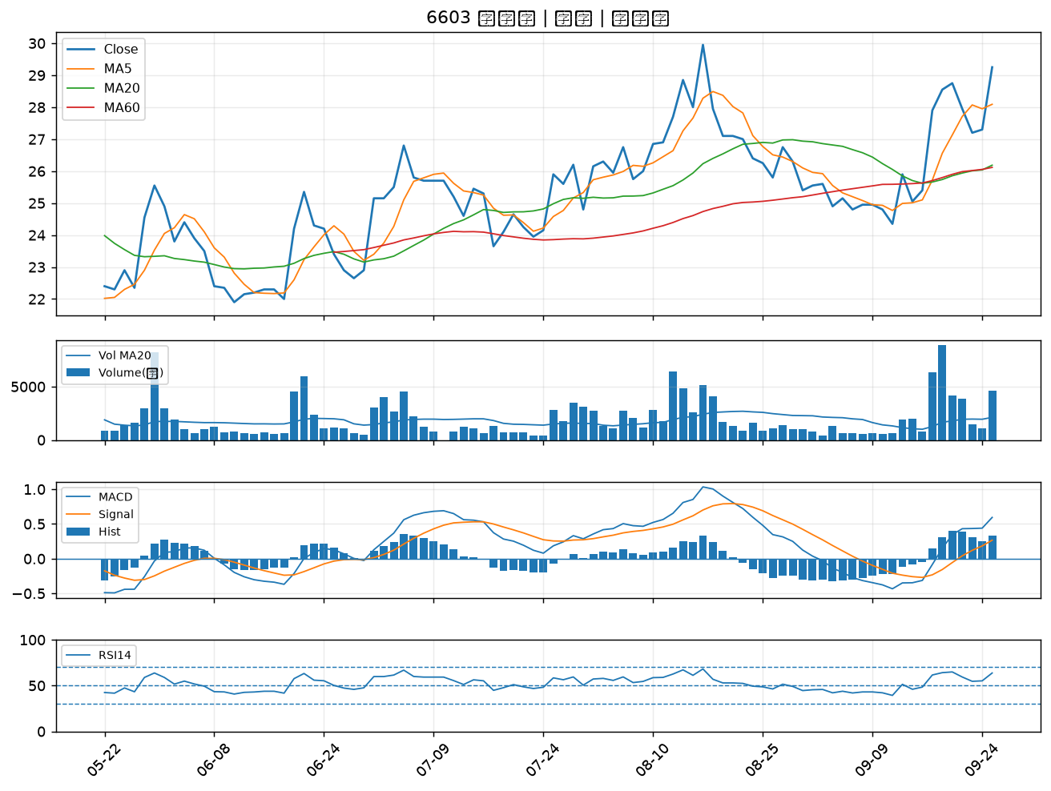

3665 貿聯-KY｜A級
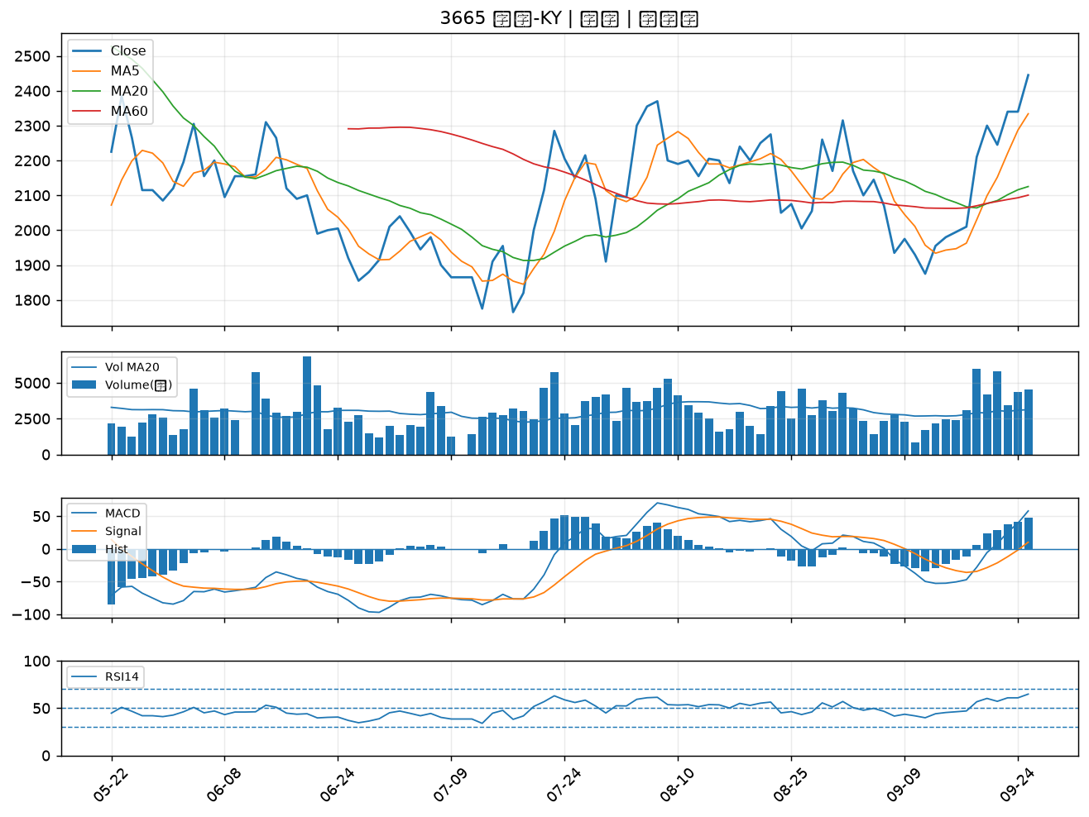

1721 國慶科技｜A級
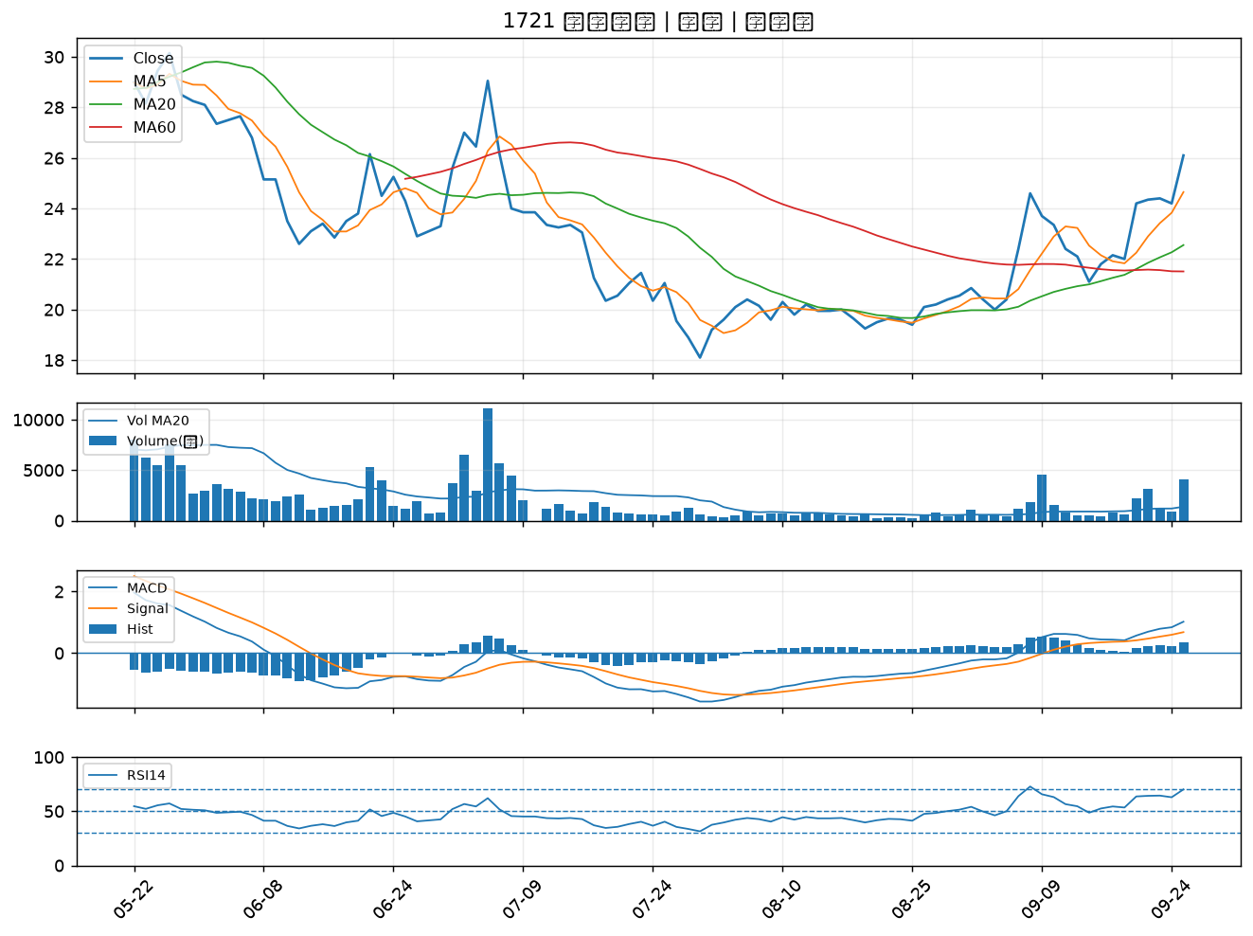

5309 系統電｜B級
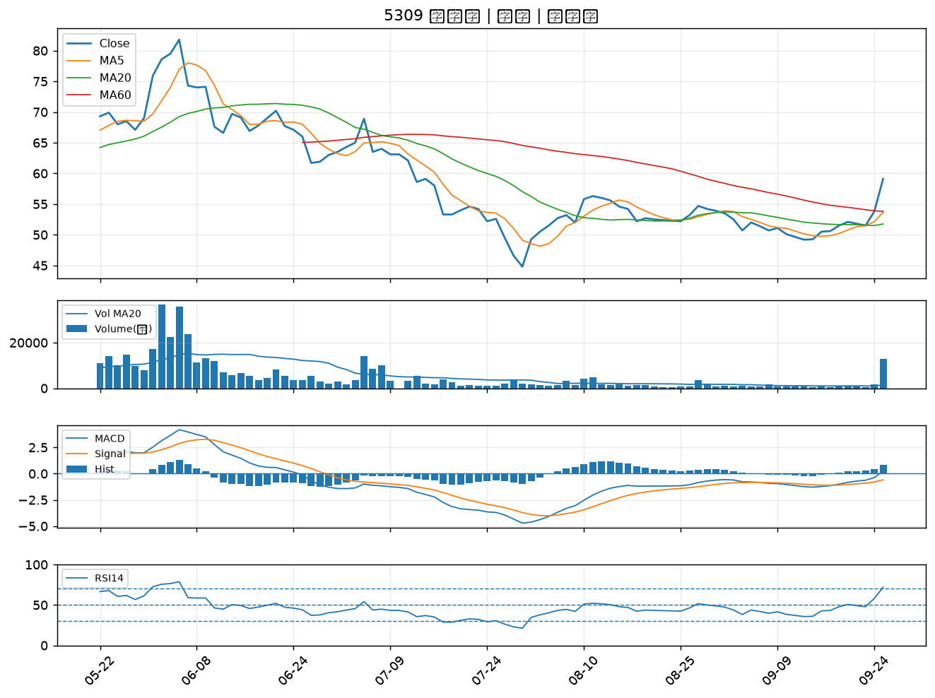

2032 新鋼｜B級
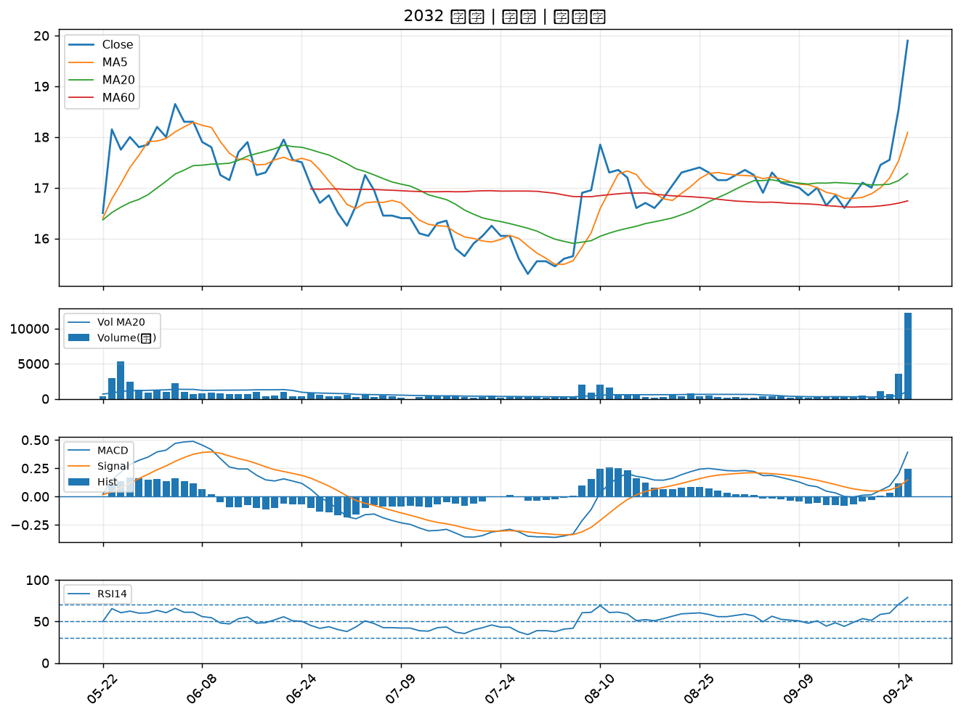

6155 鈞寶｜B級
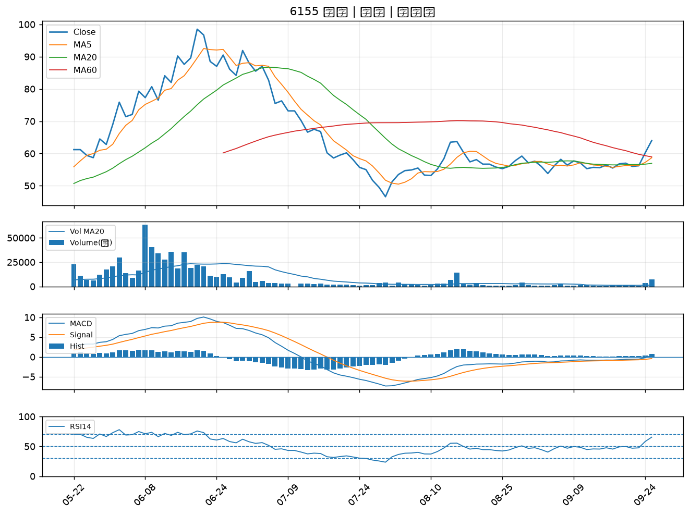

6207 雷科｜B級
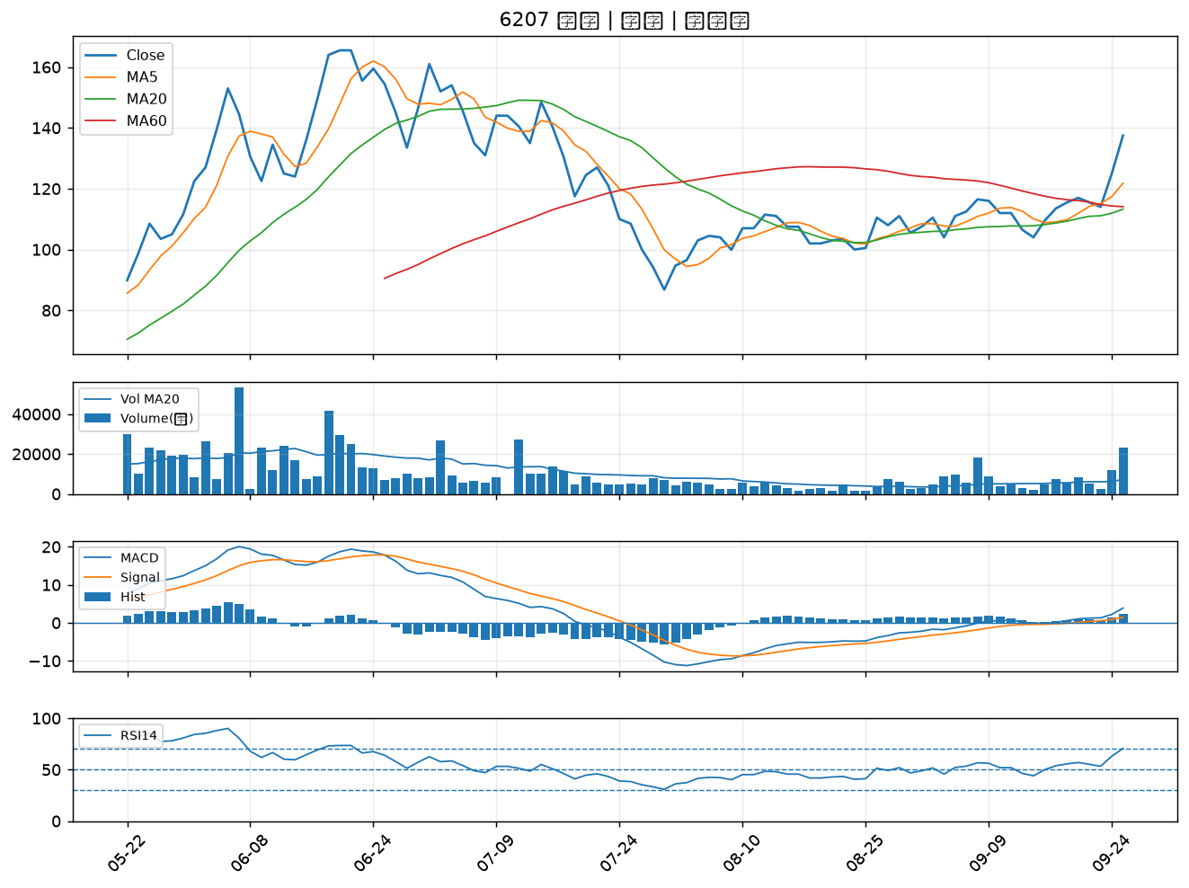

8028 昇陽半導體｜B級
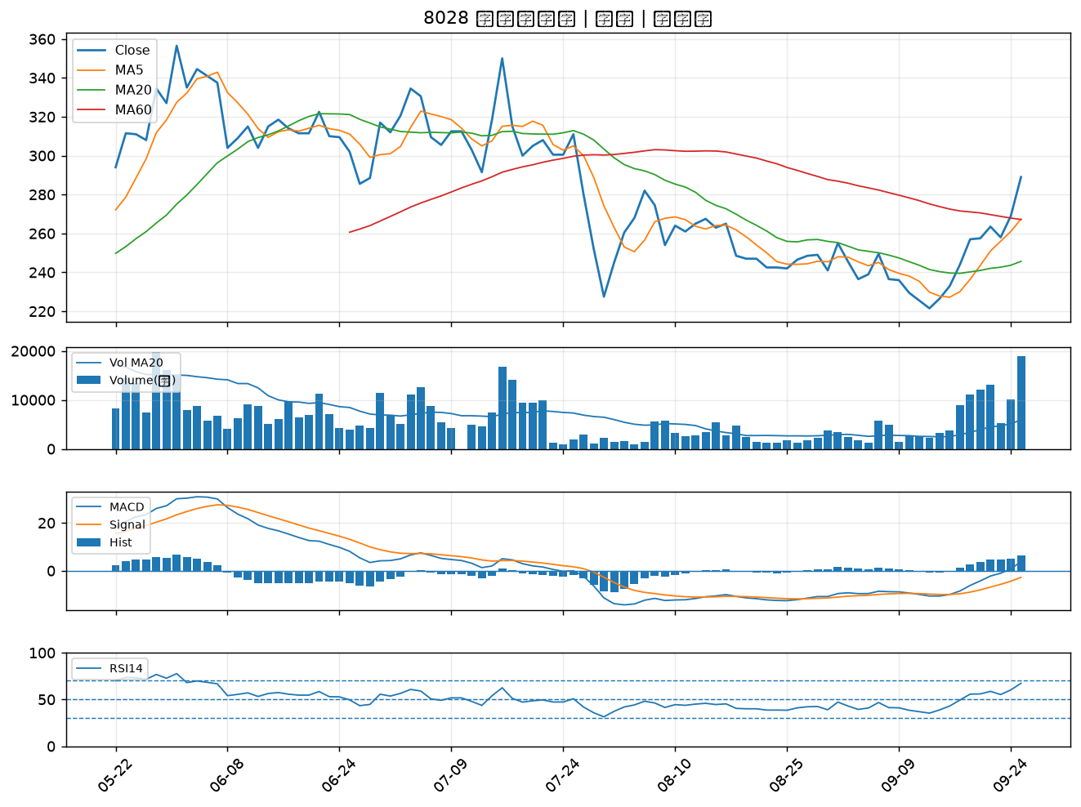

8050 廣積｜B級
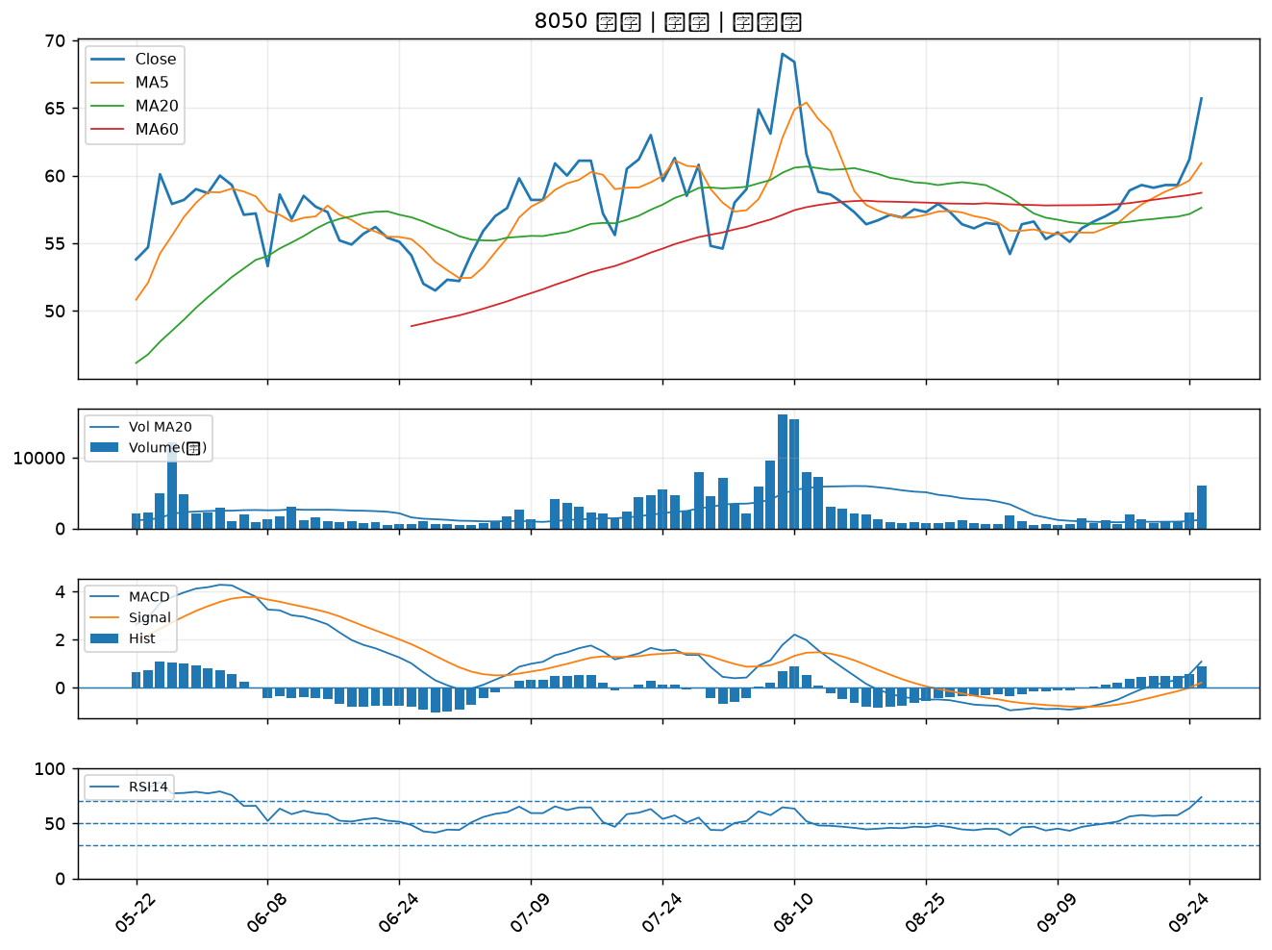

6901 鑽石投資｜B級
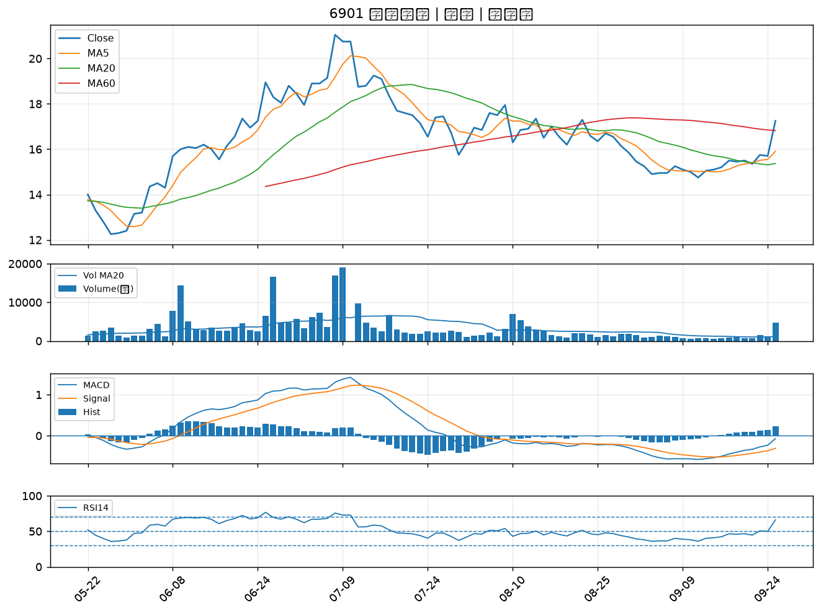

3580 友威科｜B級
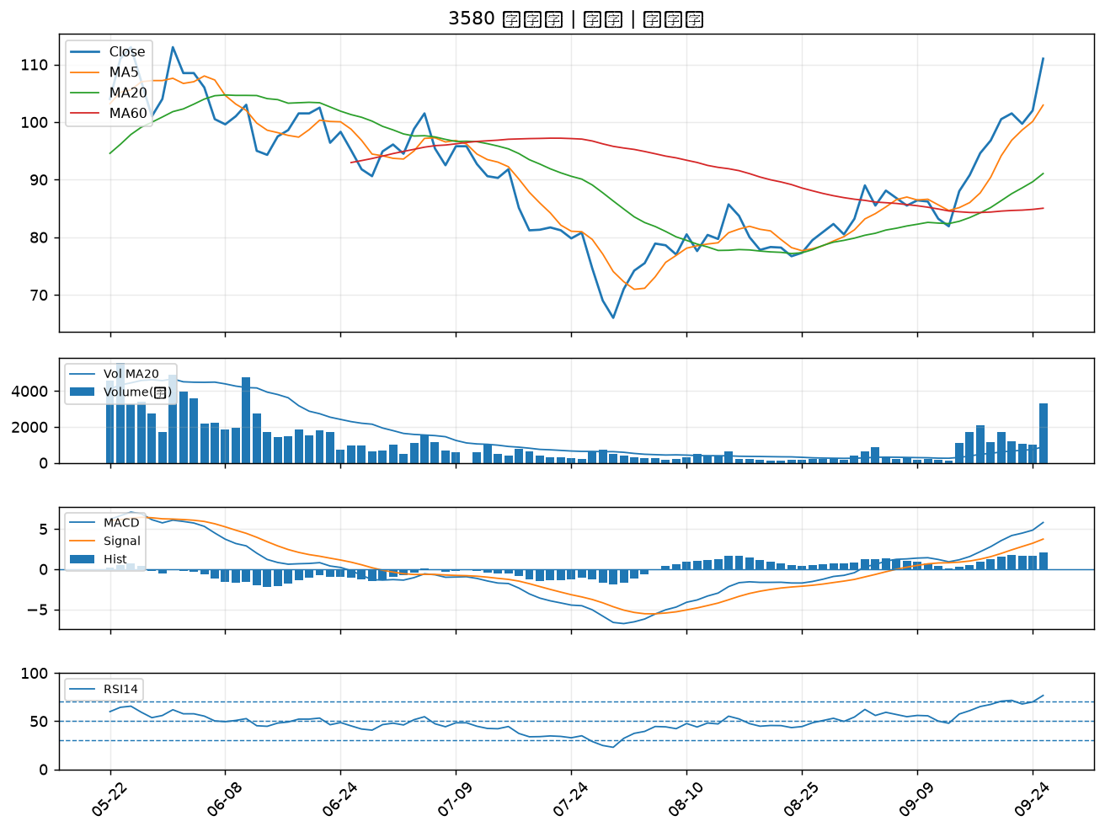

3031 佰鴻｜B級
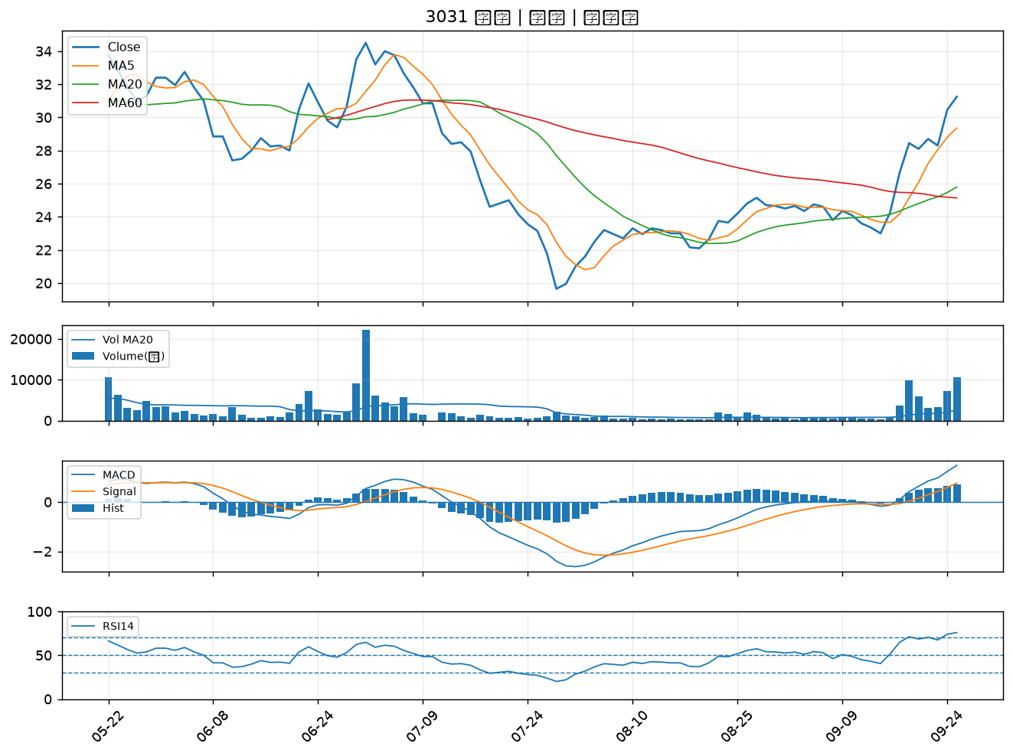

3149 正達｜B級
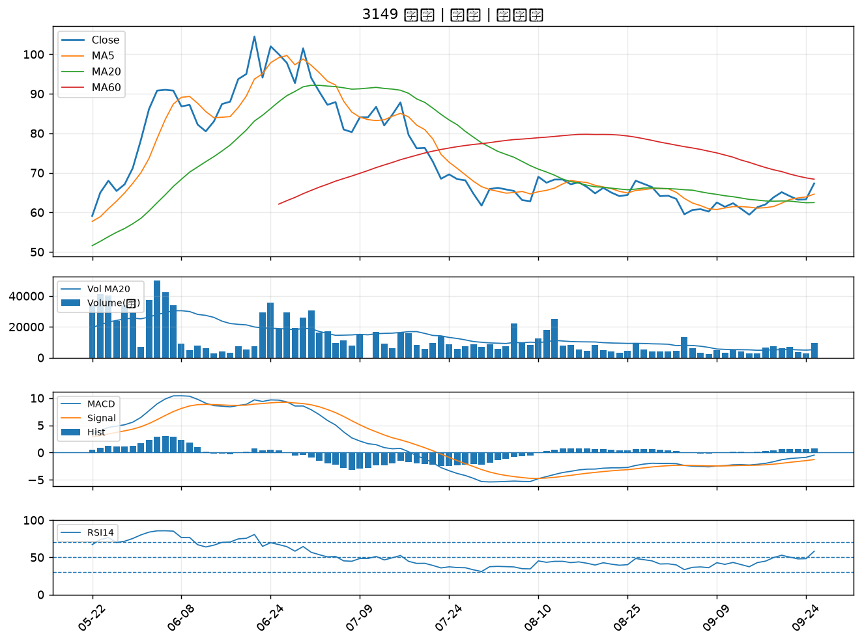

3518 柏騰｜B級
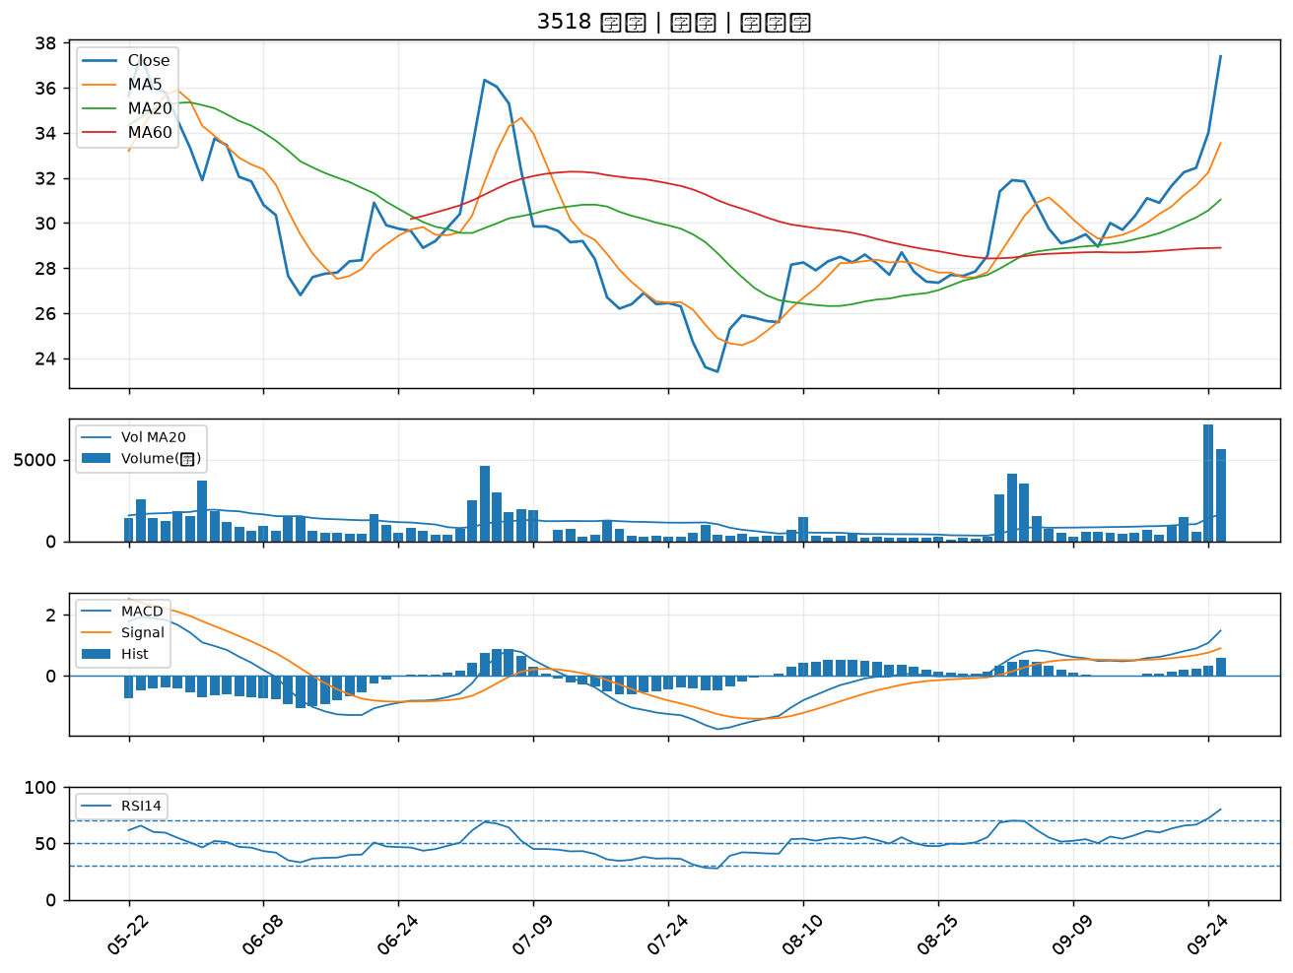

8121 越峰｜B級
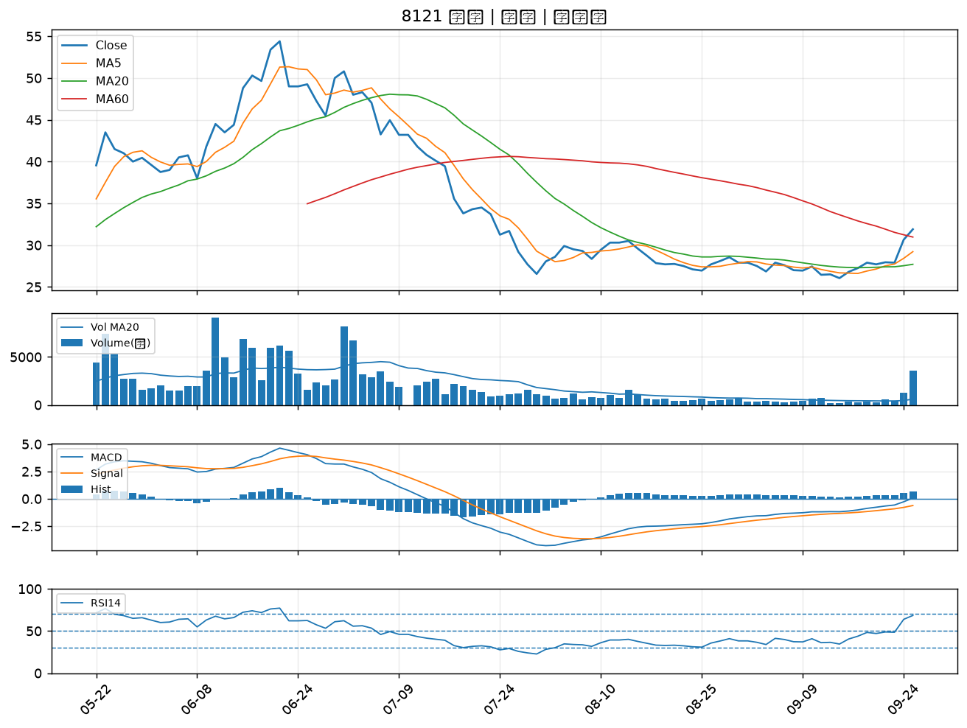

3550 聯穎｜B級
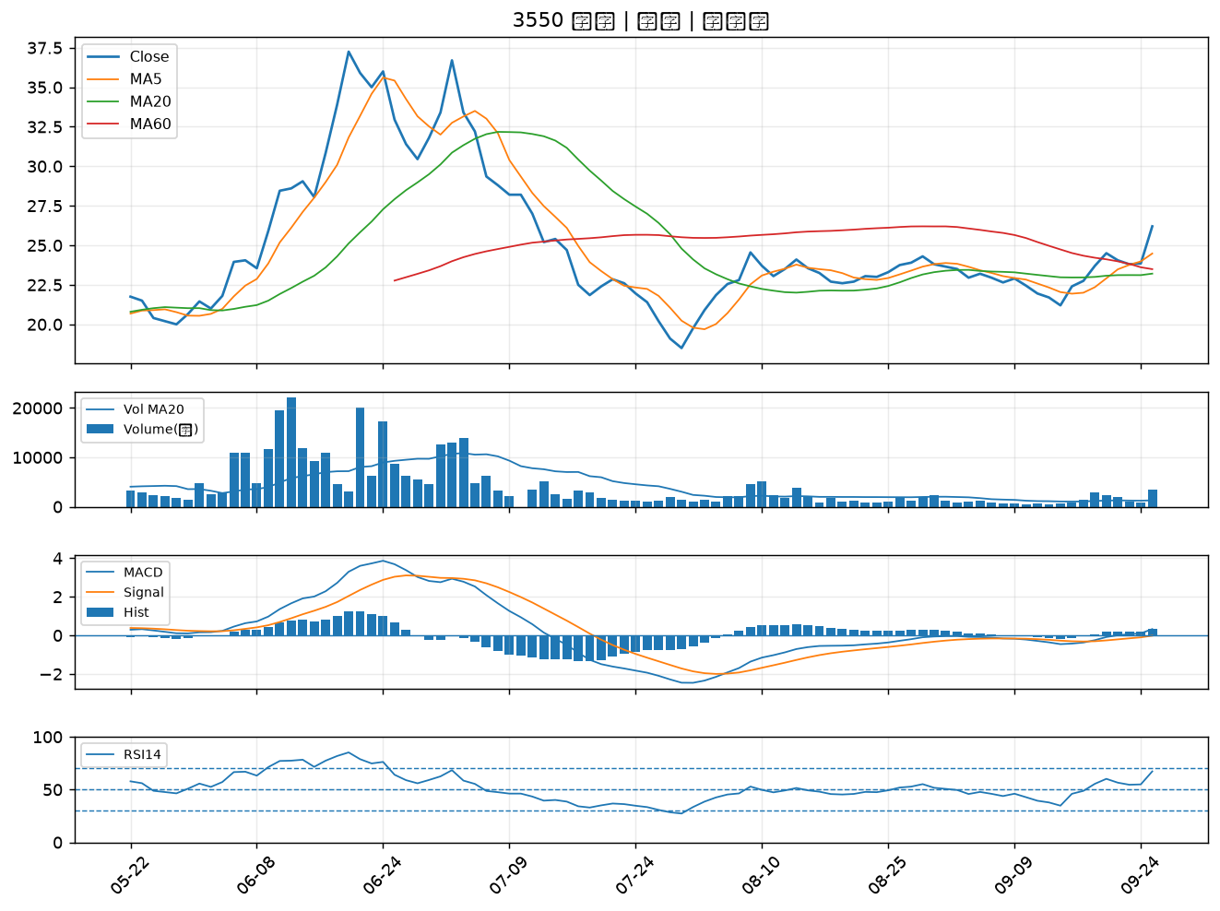

3615 安可｜B級
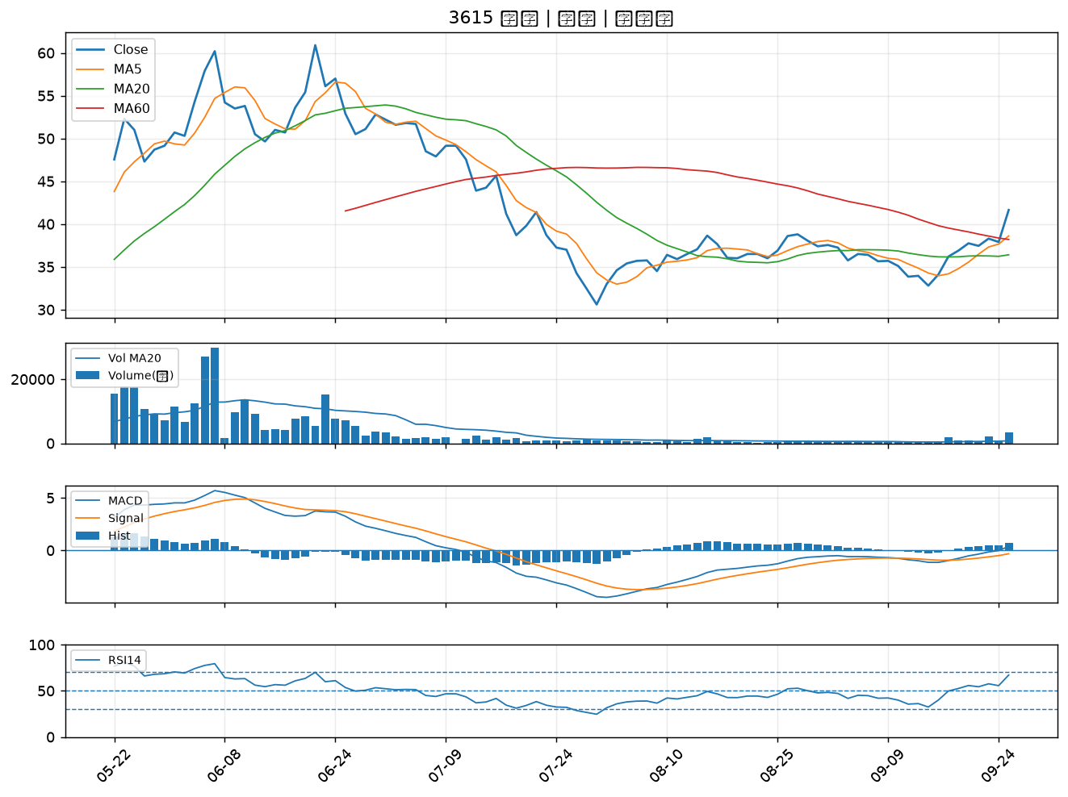

8064 東捷｜B級
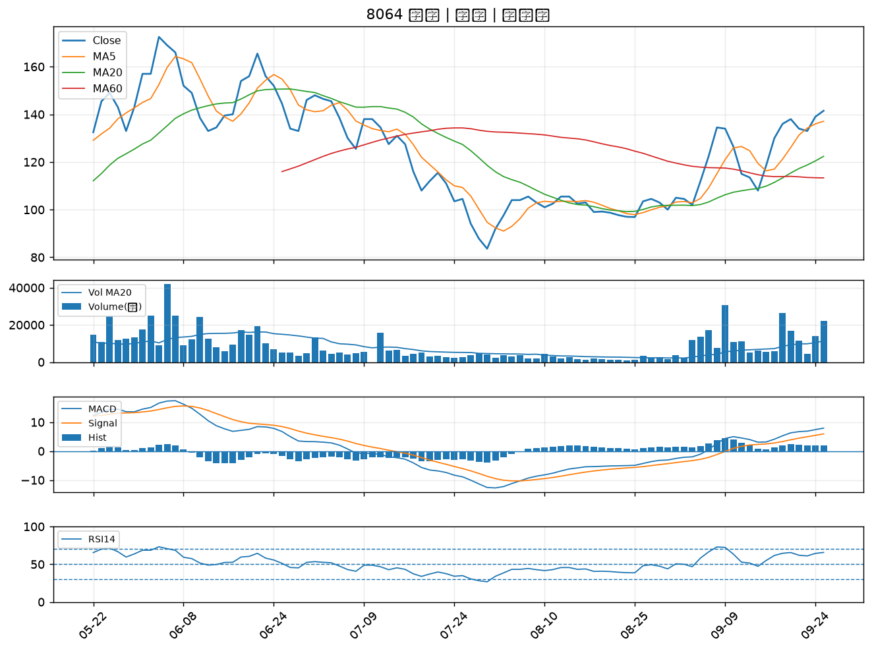

8040 九暘｜B級

